Sheet1
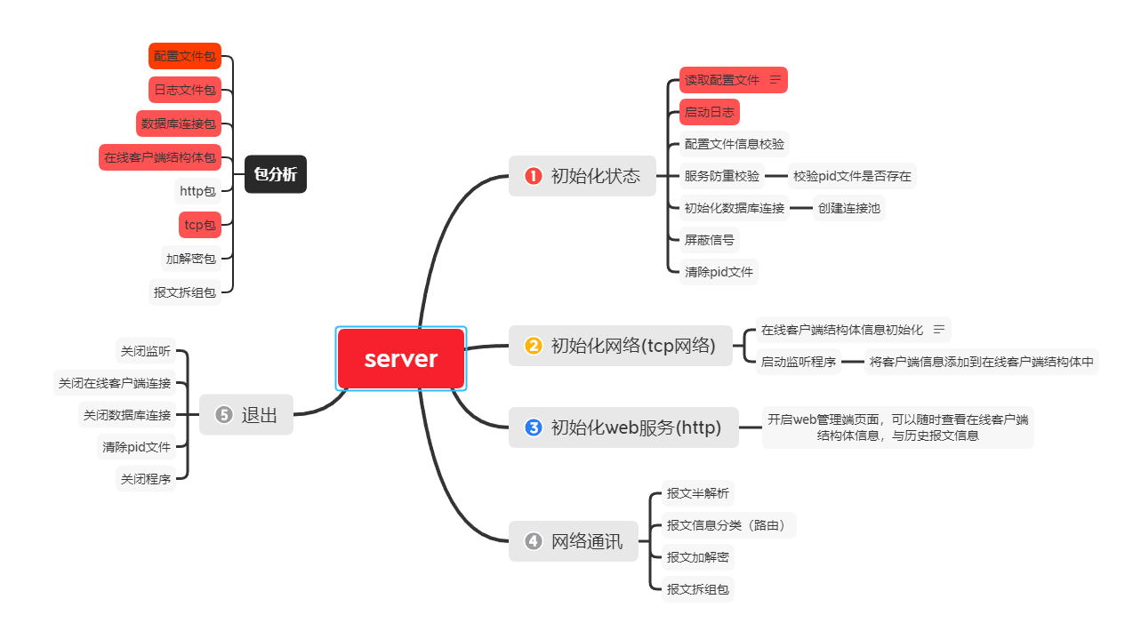

1、服务器接收报文
-》
2、初步拆包
-》
3、根据code(业务标识调用对应执行函数)
-》
4、执行函数处理
-》
5、将返回报文发送至消息队列
携程读取消息队列内容进行发送
发送失败则写入到数据库中
消息队列 （正常数据）
{
要发送的连接名
发送内容
}
登记到记录
携程读取消息队列内容进行发送
发送失败则写入到数据库中
携程读取消息队列内容进行发送
发送失败则写入到数据库中
携程读取消息队内容进行发送
发送失败则写入到数据库中
此部分可以换成redis 来提高效率
消息队列 （发送失败的数据）
{
要发送的连接名
发送内容
}
登记到记录
定时任务获取数据库内存的数据，进行发送
存放至内存中[消息管道]
存放至数据库中[持久化操作]

